REQUEST_TABLE
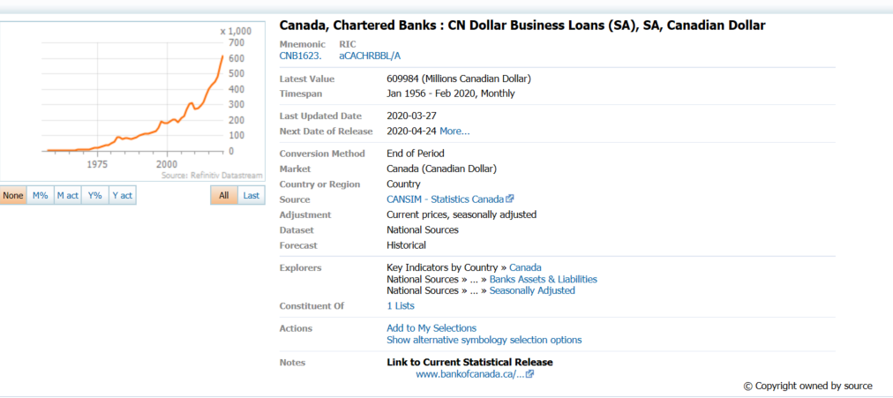
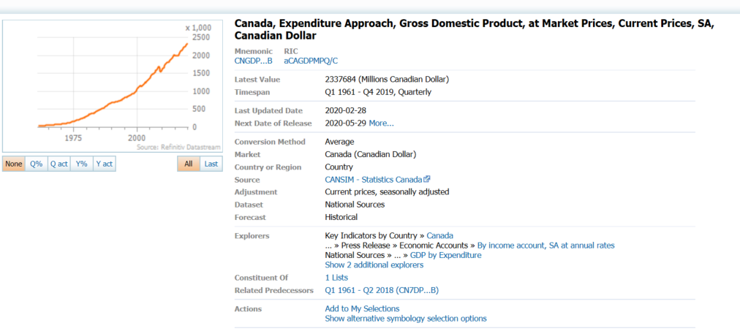
3.0.26.10

 |  |  |  |  |  |  |  |  |  | Last Refreshed: | 7/1/2020
 | Update | Request Type | Format | Series Lookup | Datatype/Expressions | Start Date | End Date | Freq |  | Status | Description |  |  | Statistics |  |  |  | Sequencing
 |  |  |  |  |  |  |  |  |  |  |  | Rows | Cols | Total | Started | Finished | Duration
 | Y | TS | RCM | CNB1623. |  | 01/01/1961 |  | Quarterly | ='Quarterly'!$A$1 | OK |  | 239 | 2 | 478 | 17:44:36 | 17:44:39 | 0:00:02
 | Y | TS | RCM | CNB1623. |  | 01/01/1961 |  | Monthly | ='Monthly'!$A$1 | OK |  | 715 | 2 | 1430 | 17:44:36 | 17:44:40 | 0:00:04
 | Y | TS | RCM | CNGDP...B |  | 01/01/1961 |  | Quarterly | ='Ratio to GDP'!$A$1 | OK |  | 239 | 2 | 478 | 17:44:36 | 17:44:42 | 0:00:05

